Bénin
 | Bénin - COURBE DE TAUX 13/03/2020

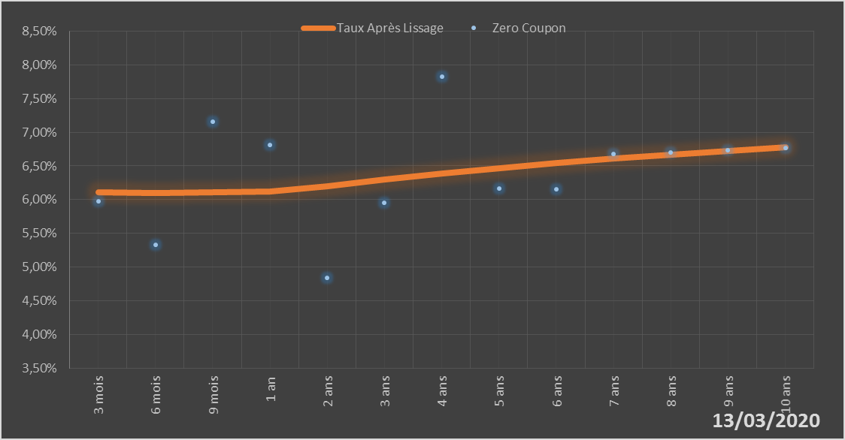
 |  | Maturité | Zero Coupon | Taux Après Lissage
 |  | 3 mois | 5.9724% | 6.1088%
 |  | 6 mois | 5.3251% | 6.1024%
 |  | 9 mois | 7.1610% | 6.1067%
 |  | 1 an | 6.8148% | 6.1183%
 |  | 2 ans | 4.8427% | 6.2003%
 |  | 3 ans | 5.9573% | 6.2956%
 |  | 4 ans | 7.8311% | 6.3851%
 |  | 5 ans | 6.1612% | 6.4663%
 |  | 6 ans | 6.1495% | 6.5400%
 |  | 7 ans | 6.6774% | 6.6074%
 |  | 8 ans | 6.7033% | 6.6692%
 |  | 9 ans | 6.7347% | 6.7260%
 |  | 10 ans | 6.7730% | 6.7779%

2020-03-13
oui

Bénin

